VISI Rolinvulling UAV
Alfamail Project Bericht

Besteknummer
Projectnaam
Opdrachtgever
Aannemer

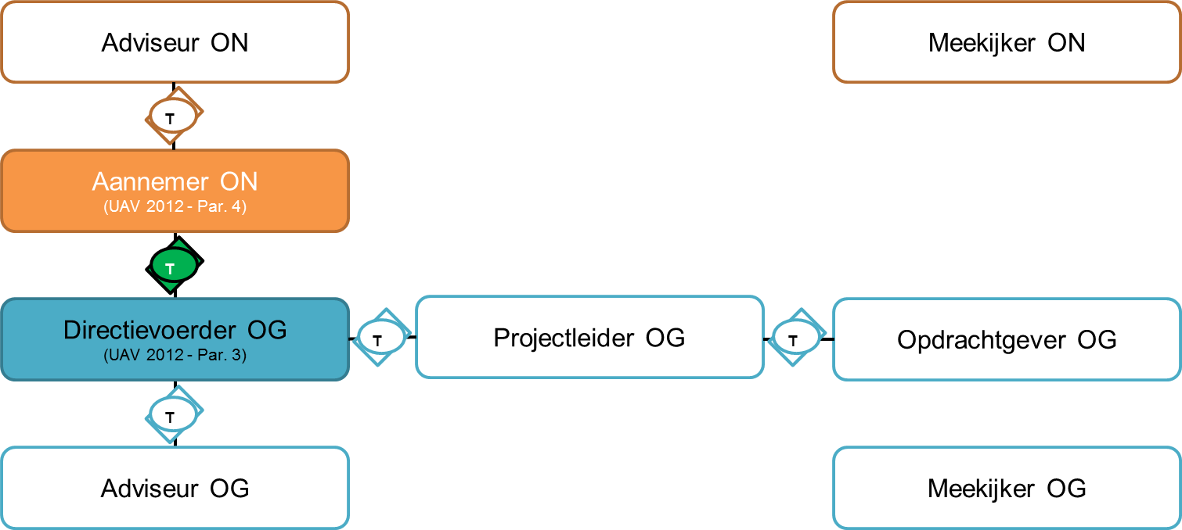
Aannemer
Persoon | Rol | Organisatie | E-mailadres
 | Aannemer (gevolmachtigd)
 | Aannemer (gedelegeerd)
 | Adviseur
 | Adviseur
 | Adviseur
 | Meekijker

Opdrachtgever
Persoon | Rol | Organisatie | E-mailadres
 | Directievoerder (gevolmachtigd)
 | Directievoerder (gedelegeerd)
 | Projectleider
 | Opdrachtgever
 | Adviseur
 | Adviseur
 | Adviseur
 | Adviseur
 | Adviseur
 | Meekijker

